总览
湖南电信BSS3.0 CRM长沙库日常巡检总览 |  |  |  |  | 湖南电信BSS3.0 CRM长沙ADG备库、报表库、统一门户库日常巡检总览

日期 | 2018-03-20 | 总体状态 | 正常 |  | 日期 | 2018-03-20 | 总体状态 | 正常
主机检查 | 正常 | 数据库检查 | 正常 |  | 主机检查 | 正常 | 数据库检查 | 正常
日志检查 | 正常 | 硬件指示灯 | 正常 |  | 日志检查 | 正常 | 硬件指示灯 | 正常
业务量（全天） | 82959 |  |  |  | 业务量（全天） | /
CPU负载 | crmdb01平均：16.6% 峰值：30.4% crmdb02 平均：14.4% 峰值：30.4% |  |  |  | CPU负载 | complexdb01 平均：5.2% 峰值：14.8% complexdb02 平均：3.3% 峰值：13.7%
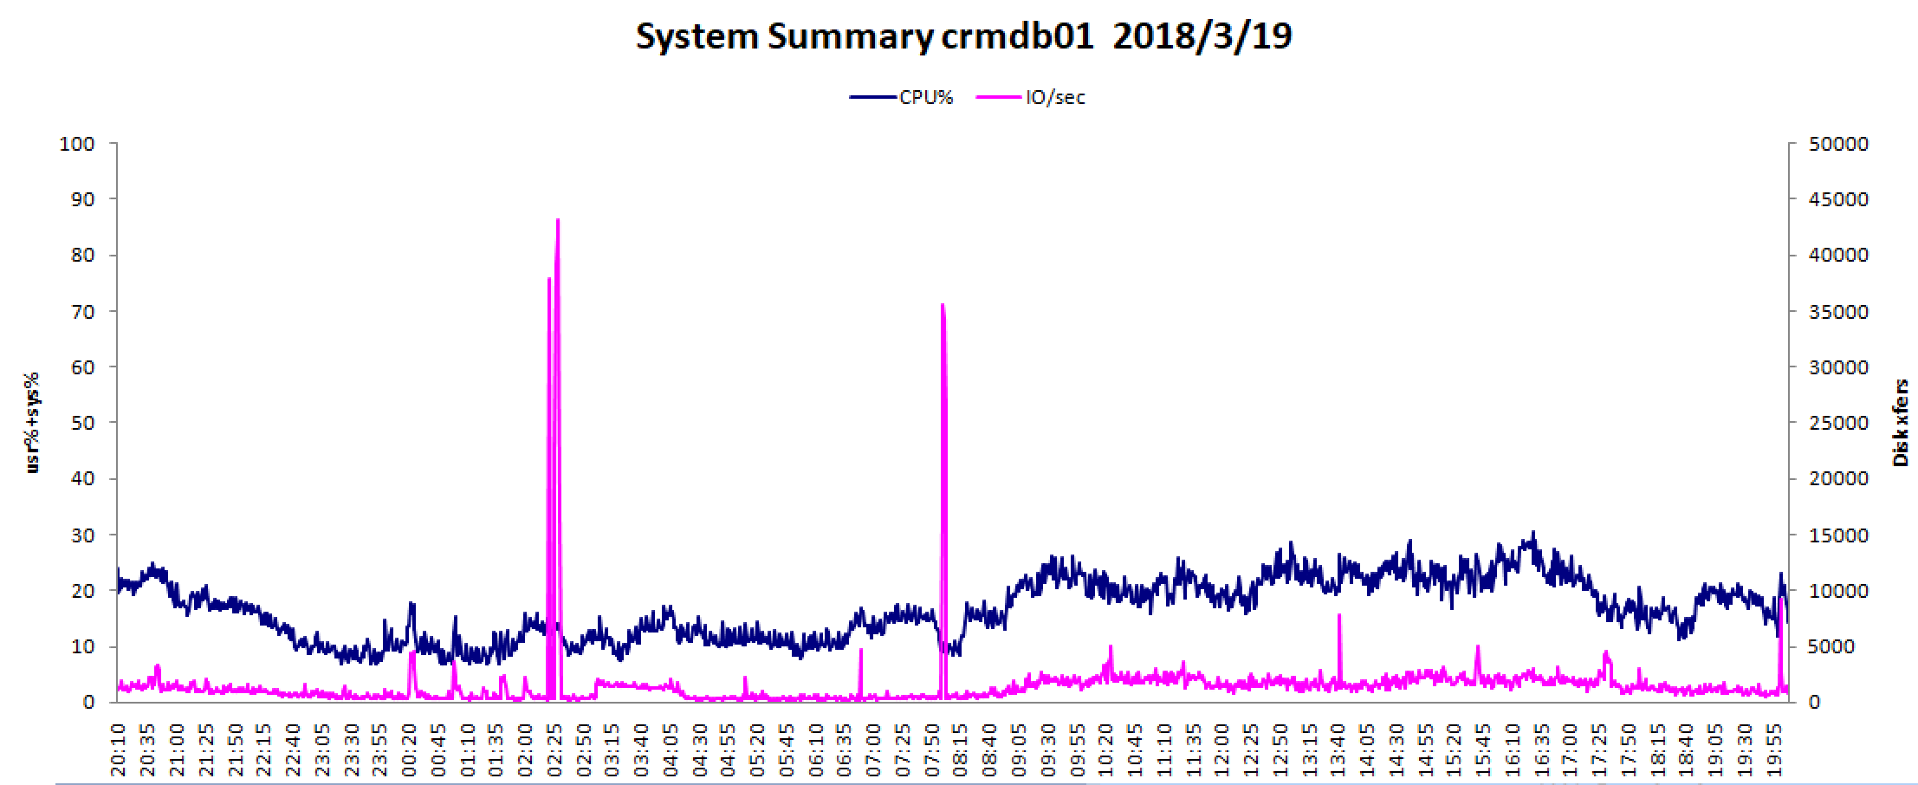 crmdb01 |  |  |  |  | complexdb01
crmdb02 |  |  |  |  | complexdb02
内存使用率 | 49% |  |  |  | 内存使用率 | 49%
磁盘IO | crmdb01读 均值：12101.7KB/s 峰值：355345KB/s 写 均值：4992.3KB/s 峰值：99980.4KB/s IOPS 均值：1418.9 峰值：43099.8 crmdb02 读 均值：9359.2KB/s 峰值：294397.9KB/s 写 均值：6450.2KB/s 峰值：765225.4KB/s IOPS 均值：1629 峰值：42469.8 |  |  | : | 磁盘IO | complexdb01 读 均值：264581KB/s 峰值：1284444.4KB/s 写 均值：32621.5KB/s 峰值：120938.8KB/s IOPS 均值：15889.3 峰值：51765.1 complexdb02 读 均值：73721.4KB/s 峰值：160572KB/s 写 均值：8007.9KB/s 峰值：68999.2KB/s IOPS 均值：1188 峰值：22706.7
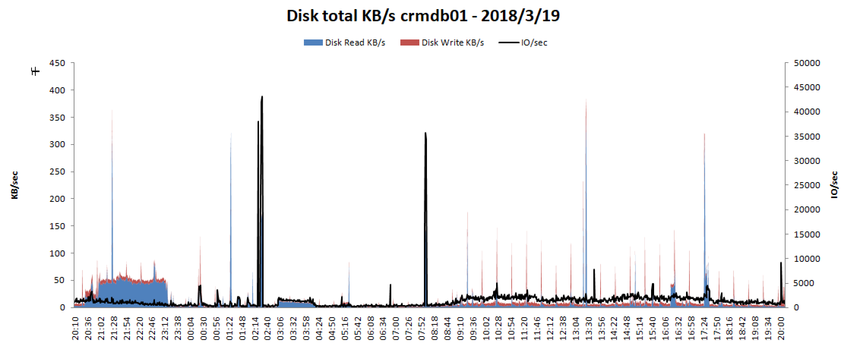 crmdb01 |  |  |  |  | 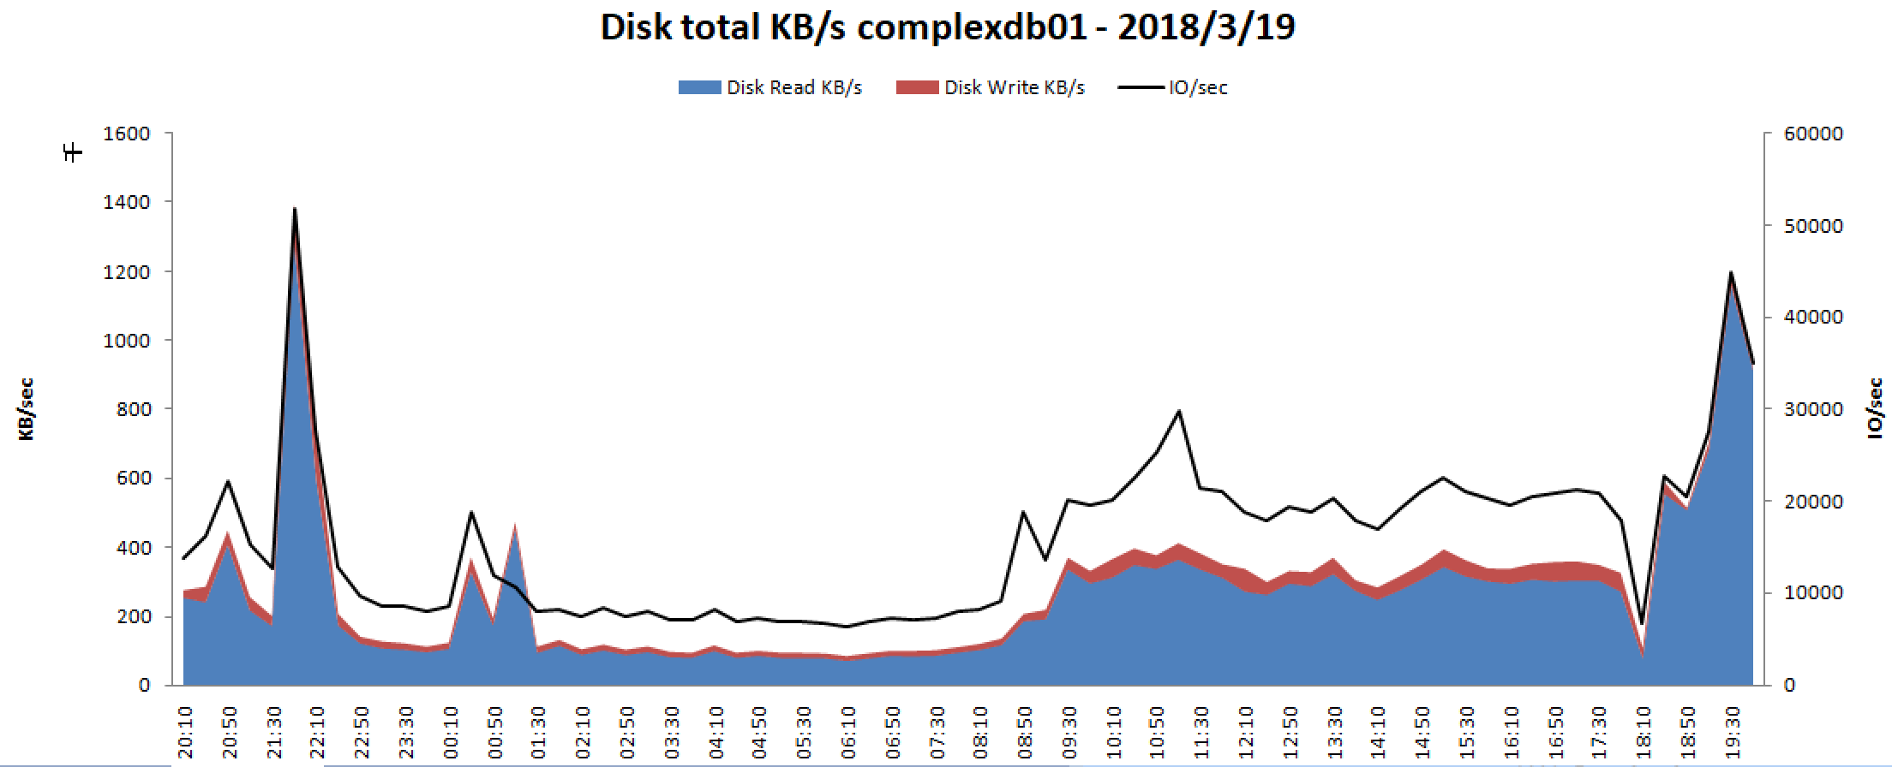 complexdb01
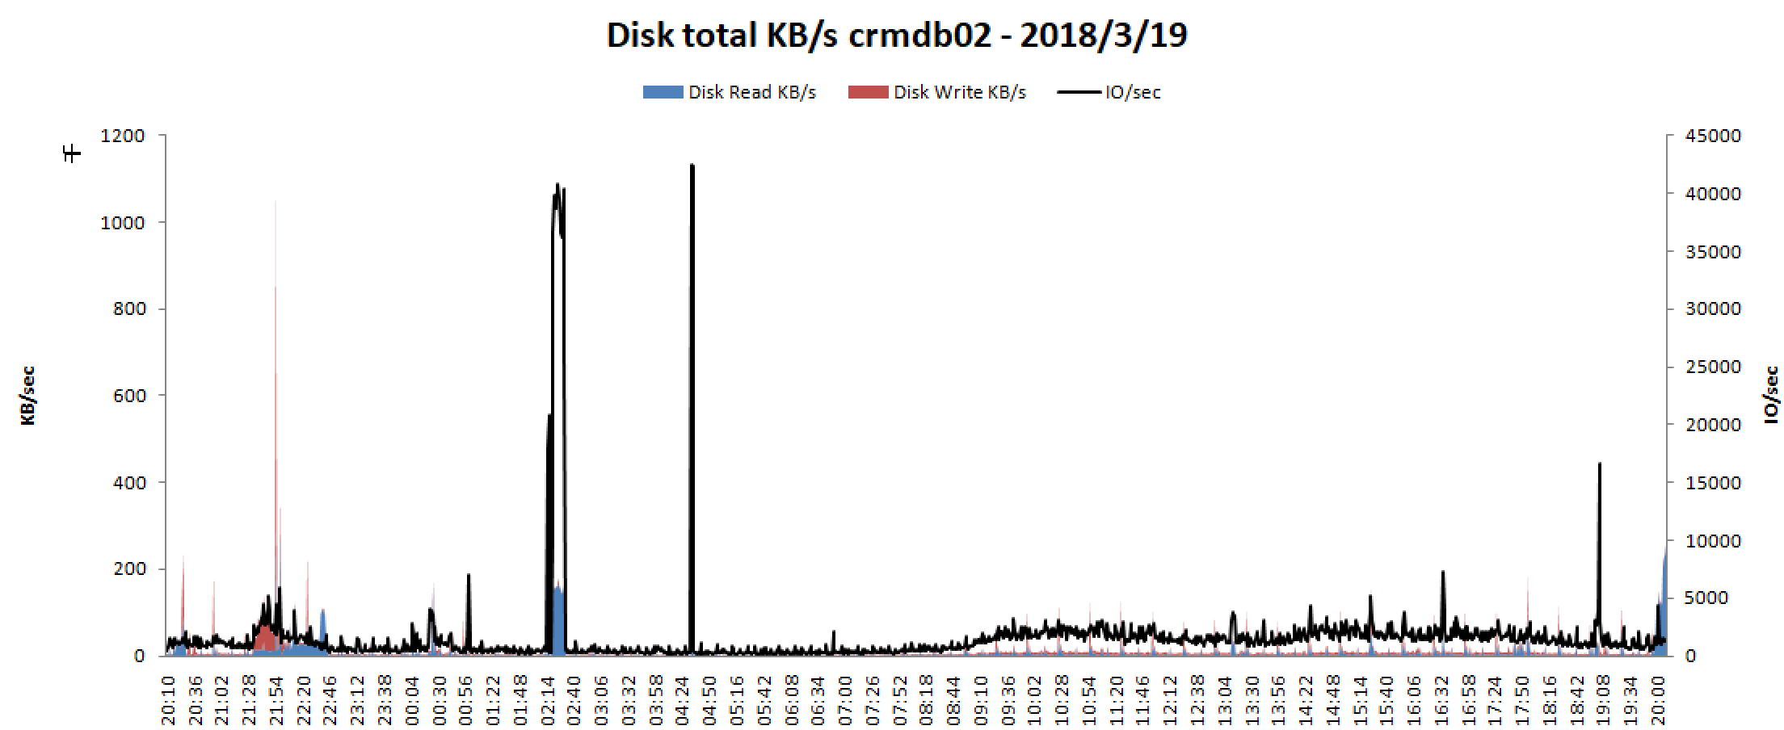 crmdb02 |  |  |  |  | 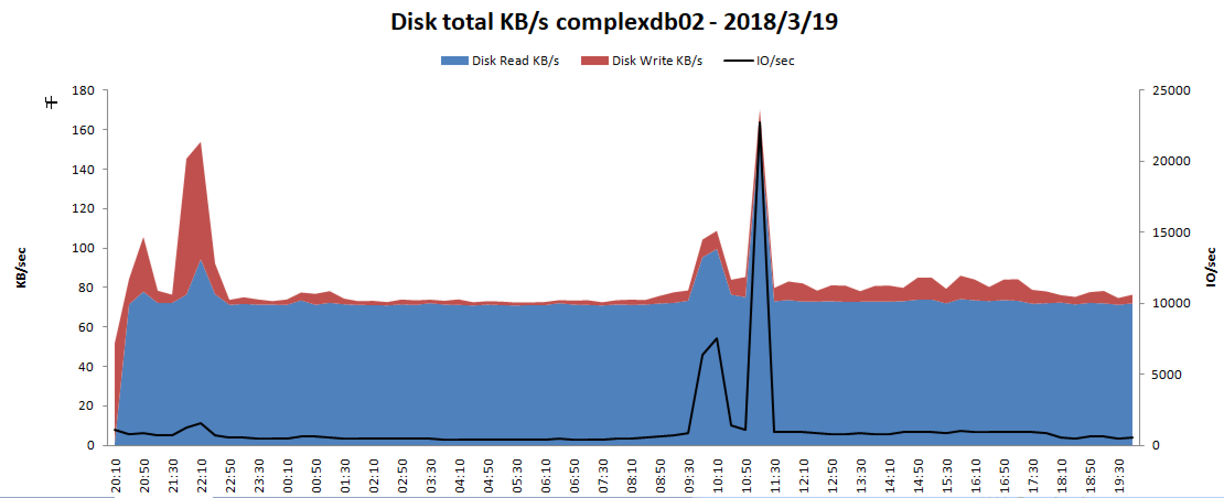 complexdb02

